Api Reqres
Beet Sprout — детальніше заглибся в практику. 2. За допомогою https://reqbin.com/ протестуй наступні методи API Reqres: LIST USERS SINGLE USER CREATE UPDATE (PUT) UPDATE (PATCH) DELETE REGISTER - SUCCESSFUL LOGIN - SUCCESSFUL Створи документ, в якому у довільному форматі, але зі скриншотами, опиши знайдені баги. Документ додай до LMS.

1. LIST USERS (GET)
Api повертає "1" сторінку після відправлення GET запиту на адресу https://reqres.in/api/users?page=0
Api повертає "1" сторінку після відправлення GET запиту на адресу https://reqres.in/api/users?page=-1
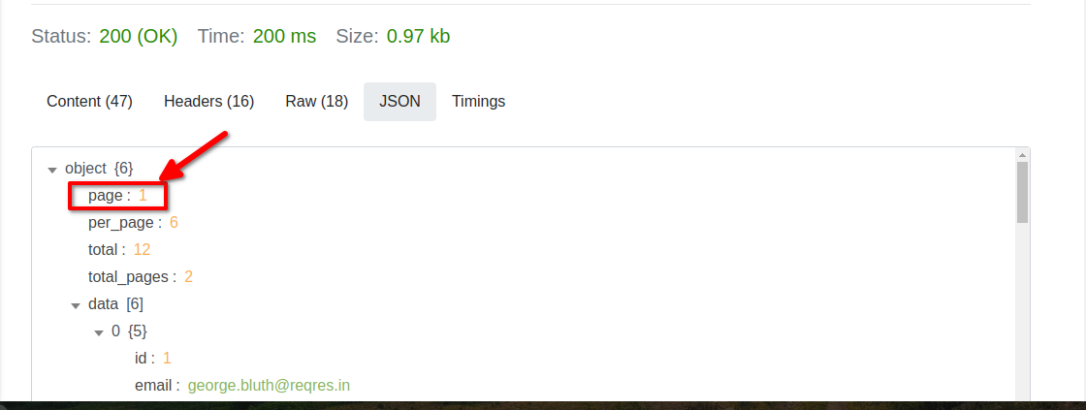

2.SINGLE USER (GET) | checked
3. CREATE (POST) | checked
4.UPDATE (PUT) | checked
5.UPDATE (PATCH)
Api повертає інформацію про користувача, яка повністю заміщена після відправлення PATCH запиту на адресу https://reqres.in/api/users/5

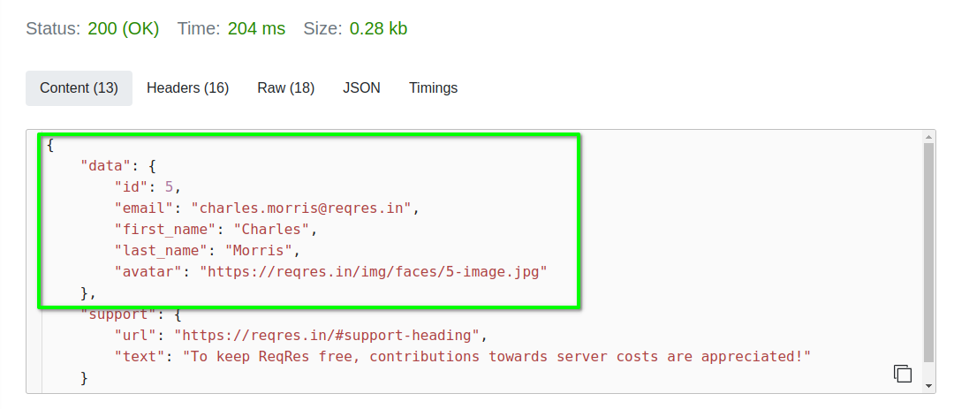

6. DELETE | checked
7. REGISTER - SUCCESSFUL | checked
8. LOGIN - SUCCESSFUL | checked

Api GOREST
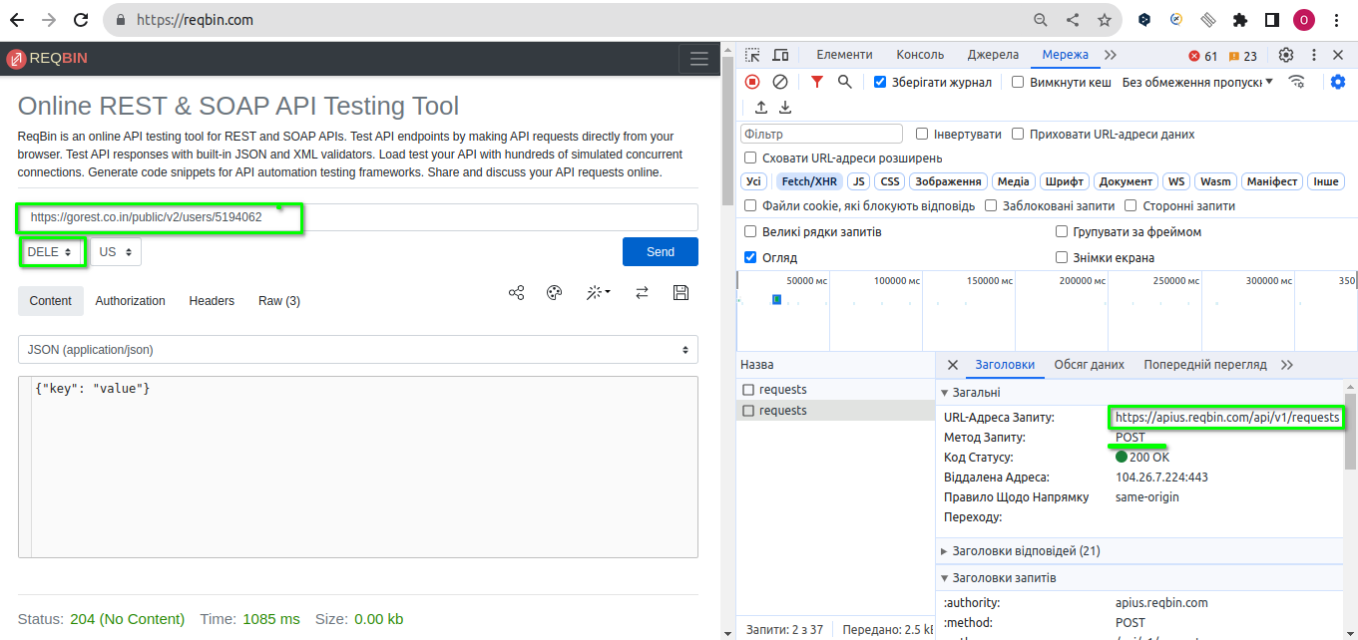
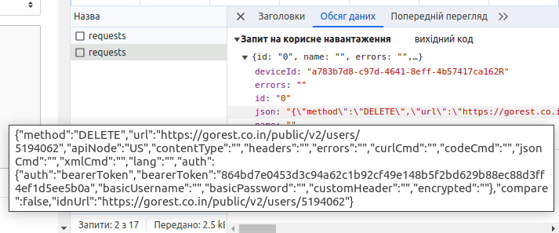
Mighty Beet — різнобічно опануй тематику уроку. 1. Виконай завдання попереднього рівня; 2. Використовуючи https://reqbin.com/, відправ по одному валідному запиту для кожного методу в GO REST (/users endpoint). 2.1. За відправки кожного запиту порівняй його деталі, введені у https://reqbin.com/ і відображені в Developer Tools. Відповіді зі скриншотами, де буде видно відповідність даних в обох інструментах запиши в той самий Google Doc документ.

POST /public/v2/users Create a new user
насправді REQBIN спочатку відправляє POST запит на свій endpoint https://apius.reqbin.com/api/v1/requests де в body в полі JSON вказується вся інформація по моєму POST запиту, який я формую в REQBIN

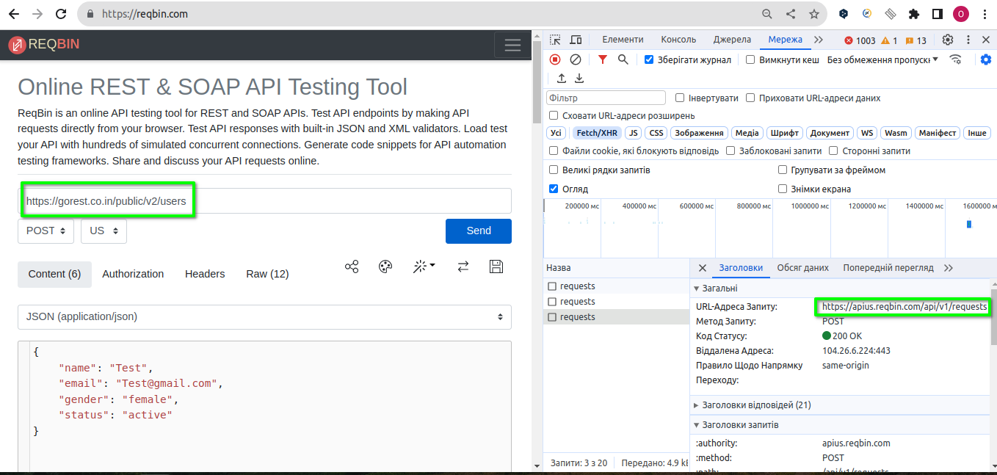

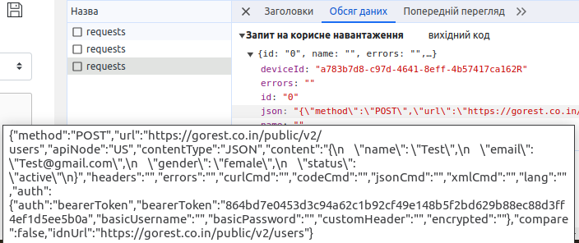

GET /public/v2/users/628097 Get user details
насправді REQBIN спочатку відправляє POST запит на свій endpoint https://apius.reqbin.com/api/v1/requests де в body в полі JSON вказується вся інформація по моєму GET запиту, який я формую в REQBIN
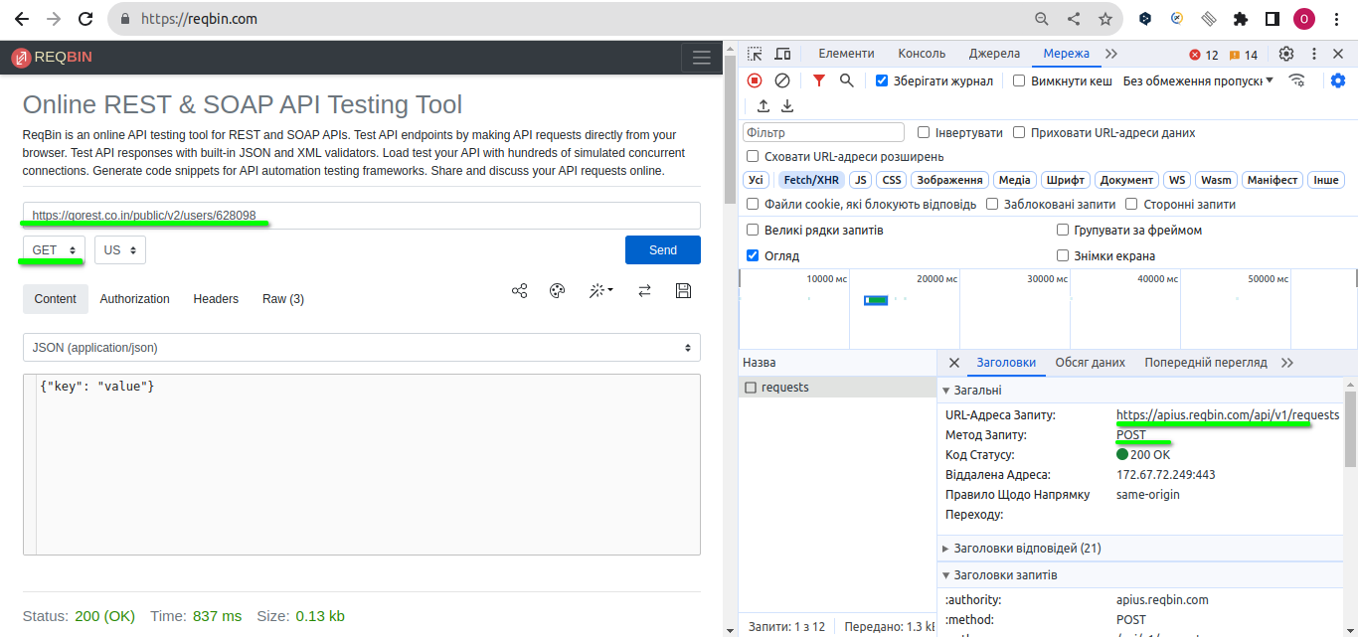

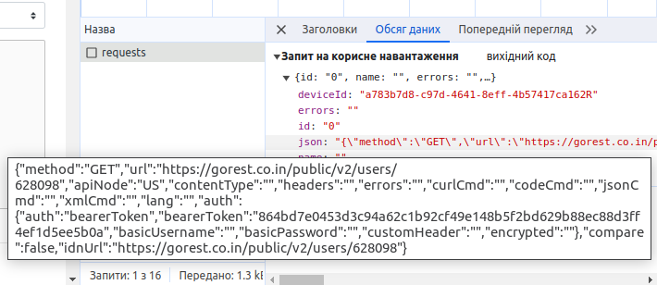

PUT|PATCH /public/v2/users/628098 Update user details
насправді REQBIN спочатку відправляє POST запит на свій endpoint https://apius.reqbin.com/api/v1/requests де в body в полі JSON вказується вся інформація по моєму PUT або PATCH запиту, який я формую в REQBIN Крім того, ендпоінт /public/v2/users/628098 для PUT запиту не заміщує повністю сутність на нову, а вносить зміни лише в поля, які вказані в тілі мого запиту, залишаючи незмінними поля, які я не указала в тілі запиту(тобто запит PUT працює як запит PATCH)
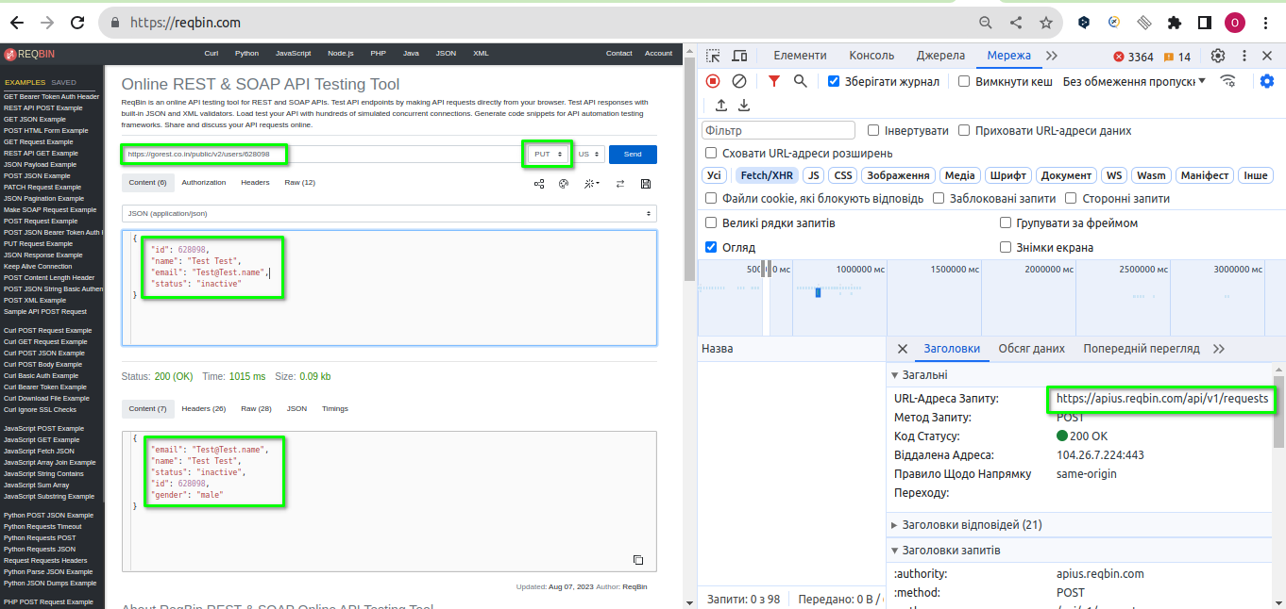

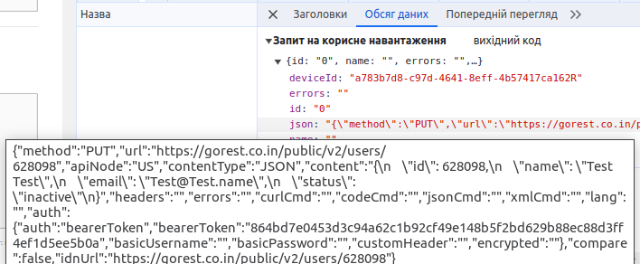

DELETE /public/v2/users/628098 Delete user
насправді REQBIN спочатку відправляє POST запит на свій endpoint https://apius.reqbin.com/api/v1/requests де в body в полі JSON вказується вся інформація по моєму DELETE запиту, який я формую в REQBIN

